記入手順
Yahoo!ダイレクトオファー DMP利用オプションお申し込み 兼 在庫確認フォーマット

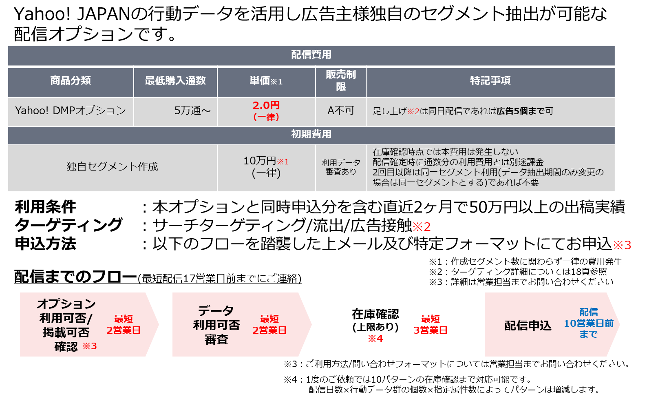
Yahoo!ダイレクトオファー Yahoo! DMP利用オプションのお申し込みおよび在庫確認は、 本Excelファイルの各シートに必要事項を記載のうえ、メール添付にて送付ください。 |  | プラン概要(2020年4-6月セールスシート抜粋)

①「概要」シートに必要情報をご記入ください
② お申し込み、在庫確認を希望するシートに必要なターゲティング情報と抽出期間をご記入ください
※お申し込み、在庫を希望するシート以外は削除してください。 ※1度のご依頼では10パターンの在庫確認まで対応可能です。(申込は5パターンまで） 配信日数×行動データ群(シート数)×指定属性数によってパターンは増減します。
広告接触_プレミアム広告 | 出稿済みのプレミアム広告のIO、もしくは広告IDをいずれか10個まで抽出期間(最長直近2ヶ月)と合わせてご記入ください。
広告接触_YDN | 出稿済みのYDNのキャンペーンID、広告グループIDもしくは広告IDをいずれか10個まで抽出期間(最長直近2ヶ月)と合わせてご記入ください。
広告接触_SS | 出稿済みのスポンサードサーチの広告グループIDをを10個まで抽出期間(最長直近2ヶ月)と合わせてご記入ください。
広告接触_DSP | Yahoo! JAPAN担当営業氏名と出稿済みのDSPのIO、ラインアイテム名を共に10個まで抽出期間(最長直近2ヶ月)と合わせてご記入ください。
キーワード | 指定したいキーワードを50個以上、100個以内で、抽出期間(最長直近2ヶ月)と合わせてご記入ください。
流出 | 指定したいURLを50個以上、100個以内で、抽出期間(最長直近2ヶ月)と合わせてご記入ください。

③本ファイル名の赤字部分を変更のうえ、以下のルールで保存してください
代理店名_広告主名_依頼日[yyyy/mm/dd]_【代理店限定】Yahoo!ダイレクトオファー DMPオプション申し込み_在庫確認フォーマット

お申し込みの場合 |  | 在庫確認の場合
④赤字部分を変更のうえ、メールに下記内容を記載しお申し込みください |  | ④赤字部分を変更のうえ、メールに下記内容を記載し在庫確認を依頼ください
宛先 | apply-ydo@synergy101.jp | 宛先 | contact-ydo@synergy101.jp
件名 | 【YDO申込】クライアント名／バイイングエージェンシー名／配信予定日 | 件名 | 【YDO在庫確認】クライアント名／バイイングエージェンシー名／配信予定日
添付ファイル | 本ファイルを添付 | 添付ファイル | 本ファイルを添付
本文 | ご担当者様 下記内容にて申し込みいたします。 ━━━━━━━━━━━━━━━━━━━━━━━━━━━━━━━━━━━━━━━━ 【1 掲載お申込について】 ●年●月●日締結の「Yahoo!ダイレクトオファーの取引に関する基本契約書」の定めに基づき、 以下の内容にて、Yahoo!ダイレクトオファーを申し込みます。 ■発注日： ■アカウントエージェンシー【広告主対応代理店】 ┣会社名 ： ┣営業所名 ： ┣担当者名 ： ┗担当者メールアドレス ： ■バイイングエージェンシー【契約窓口代理店】 ※アカウントエージェンシーと同一の場合は入力不要です ┣会社名 ： ┗営業所名 ： ■広告主 ： ■案件名 ： ■配信日 ： ■配信通数（合計）： ■配信単価 ： ■配信金額 ： ■独自セグメント作成 ：有（100,000円）／無 ├①KW/流出先URL/広告接触指定の変更 ：有／無 └②抽出期間変更 ：有／無 ※①で「有」と回答される場合には独自セグメント作成も「有」としてください。 ②のみ「有」と回答される場合には独自セグメント作成は「無」としてください。 ■申込金額（税抜・合計） ： ■足し上げ対象 ：有／無 ※同日配信の案件においてセグメントの組み合わせを複数パターン設定される場合は 「対象あり」となります。配信通数・申込金額には合計をご入力ください。 ■Yahoo!DMP契約 ：有／無 ■備考（イレギュラー等） ： ※配信の詳細については、添付のヒアリングシートを参照 ━━━━━━━━━━━━━━━━━━━━━━━━━━━━━━━━━━━━━━━━ 【2 ご入稿について】 ご入稿には専用のファイル転送ツールをご利用いただきます。 弊社にてアカウントを発行しますので、下記項目にご入力ください。 ■ご担当者様メールアドレス： ■ご担当者様名： ━━━━━━━━━━━━━━━━━━━━━━━━━━━━━━━━━━━━━━━━ | 本文 | ご担当者様 添付内容にて在庫確認を依頼いたします。 ■広告主 ：

▼注意事項
・Yahoo!DMPの契約は必須です。
・Yahoo!DMP利用オプションの初回配信時もしくは過去配信と異なるセグメント(KW/URL/及び対象広告が変わる場合)を利用の場合は「独自セグメント作成」が必要となります。
・抽出対象期間のみ変更の場合はその旨お申し付けください。
・各広告主様のプライベートデータなどのはこのプランではご利用いただけません。別途Yahoo! JAPAN営業担当へご相談ください。
・ご利用プランをまたいでのお申込は上限5つまで対応可能です。在庫確認時には10パターン(配信日数×行動データ群の個数×指定属性数)を上限として同時にご依頼を承ります。
・お申し込み前に必ず在庫確認のお問い合せをお願いいたします。
・ID等、ご記入いただいた情報の整合性は弊社にて確認することはできません。記入間違いのないようご注意ください。

